Lesson Learn List
 |  |  |  |  |  |  |  |  | 标准文档模型与标准成本模型 |  |  | 中部屋管理动作
序号Note. | 具体描述 Detail Description @ SLs | 英文版本 English Version | 预案是否通过中部屋审批 | Tag | 预案闭环 Is the solution closed loop? （SL负责，中部屋评审） | 是否涉及风险成本 （成本代表管理） | 关联CBB/职能部门 | 历史项目案例 | 技术方案开发 | 技术方案文件链接 | 成本模型增加配置 | 是否投标必查 | 投标检查点 | 是否触发RMT管理 | RMT检查点
1 | Mirny项目Total要求远景提前半年人员入场，将产生额外费用 | Mirny Project – Total requires personnel to be mobilized to site six months earlier than the original schedule, which will incur additional costs. | yes | mobilization period | 底层逻辑： 需要根据片区实际计划来决定，拉通ISD验证@赵若妍(ruoyan.zhao)（需确认片区动员计划也是如此考虑。）。在标准成本模型，无提前动员期成本（进安调成本）。 Step 1：与动员期基线对比，识别动员期内容及新增成本， 与 TSA 吊装及安调计划对齐人员动迁方案，并在成本测算中充分考虑因人员提前动迁所产生的新增费用。 | √ | 片区执行负责人
2 | 墨西哥Tizimin项目，客户对现场人员故障维修响应有额外要求与罚则，例如故障响应超过1h对应XXX美金，报告提交超时罚则，定维超时罚则，故障维修超时罚则 | Mexico Tizimin Project – The client has additional requirements and penalties for fault repair response times for on-site personnel. For example, if the fault response exceeds 1 hour, a penalty of XXX USD applies. | yes | 故障反反应时间，罚则 | Step1 ： 与客户Argue合同已承诺TBA保证，这里属于double count Step2： 若客户坚持此要求，若现场若有人员常驻需要与执行团队拉通，则可带条件答应1-2条现场实际管理可控的响应要求，例如故障响应时间，具体时间需要结合现场管理计划By Case制定，并上中部屋决策(需邀请片区负责人上会一起决策)，不可答应其他不可控条件. | √ | 片区执行负责人 |  |  |  |  | √ | 是否要求对故障的强制响应时间要求，是否有对应的罚则
3 | ACWA等客户，有专职常驻EHS经理需求，此需求极大影响项目成本 | ACWA and other clients – Require a dedicated resident EHS Manager, which significantly impacts project costs. | yes |  | step1: 偏离 EHS岗位由现场项目经理兼任EHS专员，如果客户不接受则Step2。 step 2: 若客户明确具体EHS经理标准要求和人员数量，成本中额外考虑对应人员成本，需明确该EHS经理统筹管理区域项目. 同时拉通 EHS 保证CBB,片区负责人确认招聘需求。 | √ | 片区执行负责人 EHS保证CBB |  |  |  |  | √ | 是否要求专职EHS
4 | ACWA项目合同客户要求LTSA合同期结束能够直接雇佣远景员工 | ACWA Project Contract – The client requires the right to directly hire Envision employees upon the expiration of the LTSA contract term. | yes |  | 不可接受。 AWCA乌兹，沙特项目 是唯一个例，未来谈判需注意，不接受此条款。
5 | Total等国际客户要求远景现场关键岗位满足一定工作经验要求，提供CV，并经过客户面试 | Total and other international clients – Require that Envision’s key on-site positions meet certain work experience requirements, provide CVs, and pass client interviews. | yes |  | 针对超出基线的岗位标准要求，需要与现场执行团队沟通，考虑额外的执行成本
6 | ACWA的合同客户要求非常宽松的便利终止权利，会产生额外的便利终止后的人员遣散费用，工具和物料处置费用 | ACWA Project Contract – The client requires very flexible convenience termination rights, which will result in additional post-termination costs for staff severance, and disposal of tools and materials. | yes |  | 基础逻辑：如果客户要求便利终止，现场仓库备件以及该项目的运维维护人员，产生冗余。该部分遣散会产生额外成本。 step1:与客户争取人员/备件遣散费用补偿。 step2: 若客户拒绝，则基于服务人员计划/备件计划，在成本中增加对应考虑人员遣散费用成本。 | √ |  |  |  |  |  | √ | 是否有便利终止条款
7 | 黑山项目因为当地冬天大雪，客户要求远景提供履带式车辆进行运维工作 | Montenegro Project – Due to heavy snow in winter, the client requires Envision to provide tracked vehicles for O&M work. | yes |  | 基础逻辑：标准服务范围只提供 标准四驱车辆作业。 该特种车辆属于Addtional service | √
8 | 海上项目需要额外考虑CTV和SOV；海上吊装船在欧洲有额外的合规要求，将提高吊装船成本，对于标准要求变化产生的额外费用，应当有条款保护 | Offshore Projects – Need to consider additional CTV (Crew Transfer Vessel) and SOV (Service Operation Vessel) requirements; offshore lifting vessels in Europe have additional compliance requirements, increasing vessel costs. For any additional costs arising from changes in standards, there should be contractual protection clauses. |  |  | 明确给出对应CTV，SOV，JUV满足的标准要求 |  |  |  | 计划@曾令结 Jason(lingjie.zeng1) |  |  | √ | 海风项目检查运维大部件更换吊装船选型满足项目水深要求，船只设计满足当地安全标准要求
9 | 部分国家因工业基础薄弱，或者产品新设计导致存在大修吊车资源缺乏的问题，例如澳洲的高塔大修吊车，乌兹实际叶片更换缺乏吊车，从国内动迁，菲律宾缺乏吊装船 | In some countries, due to weak industrial infrastructure or new product designs, there is a lack of cranes for major overhauls, e.g., high tower overhaul cranes in Australia, or lack of cranes for blade replacement in Uzbekistan, requiring mobilization from China. | yes |  | 基础逻辑：在部分国家，由于重型吊装资源缺乏,吊车可得性（Crane Availability）非由O&M承包商所能控制的风险。同时从合同层面,和资源协调方面降低不可控风险 Step1: LD风险优化：谈判中尽量争取大修吊车等待时间视为可用时间； 成本侧增加风险金： 考虑额外的罚金风险成本，将Crane单次费用作为投标条件，单独提供可选择报价，并保留调价权利。 Step2：带条件的Optional报价(客户可能不同意)，与客户推动吊车资源引入方案. （loop采购部门） step3:若客户不愿共同承担风险，则考虑国际吊车动迁解决方案+免吊工装解决方案推进。 | √
10 | 澳大利亚大部件更换，如果涉及矿区风场，有额外的安全要求，对于标准要求变化产生的额外费用，应当有条款保护 | In Australia, for major component replacements in wind farms located in mining areas, there are additional safety requirements. For any additional costs arising from changes in standards, there should be contractual protection clauses. | pending | pending | 明确大部件更换的当地标准要求 与供应商询价，LTSA中增加此部分风险预估成本 | √ |  |  |  |  |  | √ | 当地是否存在对吊装特殊安全要求（例如澳大利亚矿区施工特殊要求，日本吊装资质要求等等）
11 | 在Mirny项目，对于运维合同期以外的备件供应，客户有诉求让远景保障20年长周期物料供应，并要求远景锁定价格 | Mirny Project – For spare parts supply beyond the O&M contract period, the client requests Envision to guarantee a 20-year long-term material supply and to lock in prices. | yes | spare parts | 基础逻辑：如果没有持续的资金保证和支持，无法维持供应链提供，同时20年长周期风险较高，存在供应商倒闭等风险。 Step1：非full scope场景，客户要求物料供应，需要客户签对应年份的备件供应协议，每年付费，建议先签5年。
 |  |  | yes | subcontract | 和subconract相关的cases: 1. 业主出于subconract合规等考察考虑，索要sub conract list 名单。 2. subconract 的合同权利继承。 不可继承。 3. 同上。
12 | 对于客户提出工艺手册需要满足本地语言要求 | For clients requesting that process manuals meet local language requirements. | yes |  | step1: 投标阶段 只提供英文版本简易工艺手册作为参考。 step 2: 算作RMT, 传递给研发/工艺侧。 并明确成本加入项目预算。（翻译预算进项目TSA质保） step3: 进入合同阶段, 针对当地语言要求的手册将会在执行阶段（COD期间后）提供。handover需传递给项目经理。 | √ |  |  |  |  |  |  |  | √ | 需传递此需求给TL及研发侧
13 | 大修应当有对应的安全风速，平台硬化，架空线路安全距离等要求 | Major overhauls should have corresponding requirements for safe wind speed, platform hardening, and safe distance from overhead lines. | yes |  | 基本逻辑：对客户提供，平台硬化和周围环境净空要求。问下iL这个文件的名字。SAA合同下引用此Project Document |  |  |  | 计划
14 | ACWA项目承诺了非常复杂的根因分析报告模板，导致现场执行成本上升 | ACWA Project – Commitment to a very complex root cause analysis report template has led to increased on-site execution costs. | yes | RCA,模版 | 逻辑：WTG产生的CMS数据财产为客户，客户有权拿到自己的数据，但是，不可答应使用接口（API）来直接互传数据。一般采用下载raw data的方式。 cms report 可以提供。 内容为需在合同中约定好。 软件同事需要提供基线。 | √
15 | 很多客户提出需要远景提供CMS原始数据 | Many clients require Envision to provide raw CMS data. |  | CMS数据
17 | 部分国家存在严重社会治安问题，可能导致现场人员安全问题，且材料、工具、起重机等无法到达现场。 | In some countries, there are serious social security issues that may cause safety problems for on-site personnel, and make it impossible for materials, tools, and cranes to reach the site. | yes |  | step1: 在成本测算时/国别调研时期， 需要考虑当地国家安全问题(HSE部门评估)， 及路勘报告等材料，综合考虑风险，报价时给出scope. 不考虑任何onshore部分。 Step2: 需要考虑到远程技术指导，培训等因素定制 scope. 备件按照 CIF交货。 Step3: 若客户坚持DAP./DDP. 升级IBSC讨论。 example： Eco Optima Group-Ukraine-Belz-100MW
...
 |  |  |  |  |  |  |  |  |  |  |  | √ | 是否包含叶片清洗（每年固定价格担保，而不是Case by Case付费的Additional Service），叶片清洗次数是否有上限限制
 |  |  |  |  |  |  |  |  |  | 移动棚房方案待开发 |  | √ | 1，是否客户提前采购储备大部件 2，客户不采购，但是否已答应客户在项目上储备一定量大部件 | √ | 若需要现场仓储大部件 1，需要通知DL，提前将大部件储备需求计划做到TSA交付计划中 2，与备件保证CBB沟通，拉通确认该项目上仓储大部件策略与备件网络规划一致 3，明确已核算大部件仓储资金占用成本
...
 |  |  |  |  |  |  |  |  |  |  |  | 中部屋管理动作
 |  |  |  |  |  |  |  |  |  | 技术方案文件链接 | 成本模型增加配置 | 是否投标必查 | 投标检查点 | 是否触发RMT管理 | RMT检查点
 |  |  |  |  |  |  |  |  |  | @曾令结 Jason(lingjie.zeng1) daily log 文件 作为标准文档
...
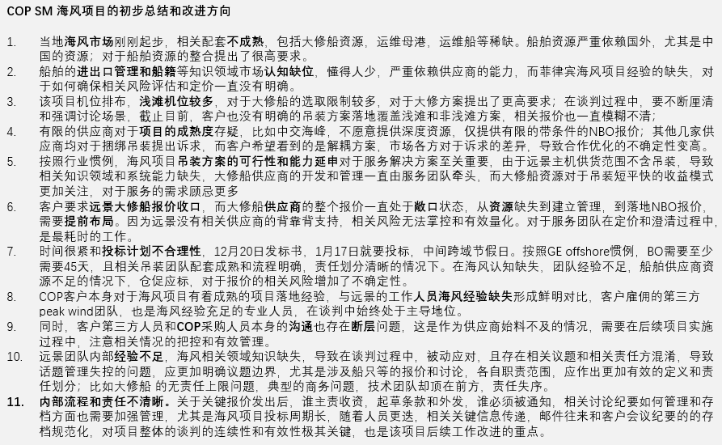
 |  |  |  |  |  |  |  |  |  |  |  | 中部屋管理动作
 |  |  |  |  |  |  |  |  |  | 技术方案文件链接 | 成本模型增加配置 | 是否投标必查 | 投标检查点 | 是否触发RMT管理 | RMT检查点
 |  |  |  |  |  |  |  |  |  |  |  | √ | 是否Unschedule Maintenance合同责任无上限（无Cap保护）
 |  |  |  |  |  |  |  |  |  | -<EHS边界条件规定文件-海上> @曾令结 Jason(lingjie.zeng1)提供
 |  |  |  |  |  |  |  |  |  |  |  | √ | 1. 结合项目机型方案（塔高，塔形等）及目标国家吊装资源（吊车，吊装船等），资质等 综合评估，是否存在资源问题。 | NA
 |  |  |  |  |  |  |  |  |  |  |  | √ | 是否涉及非远景标准供应产品，或由客户指定的供应产品的维护，例如其他第三方设计供应的格构塔筒维护，风场测风塔维护等
 |  |  |  |  |  |  |  |  |  |  |  | √ | 1.明确是否承担路改责任。 2.若需要承担， 则根据路勘报告来检查路改成本，并报价包含。
 |  |  |  |  |  |  |  |  |  |  | Technical standby 需要系统开发
 |  |  |  |  |  |  |  |  |  |  |  | √ | 是否承诺单机可利用率，是否已核算单机可利用率相关罚则成本
...

